別紙1
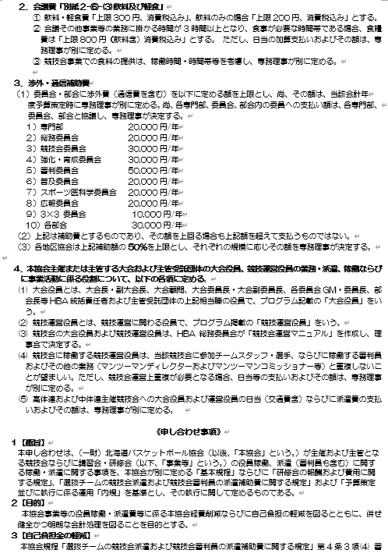
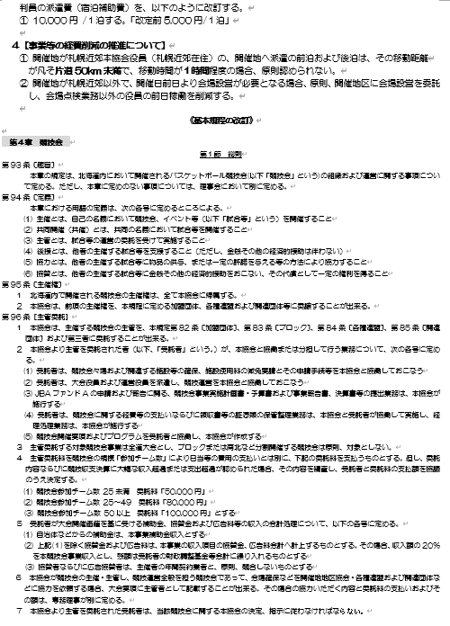
【別紙１】

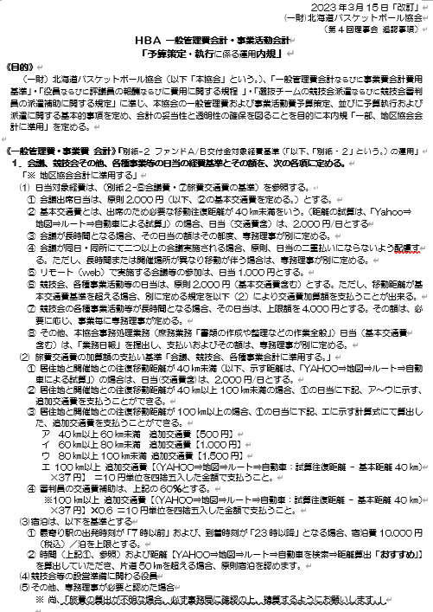
100

ﾏｯﾌﾟ

ﾏｯﾌﾟ

ﾏｯﾌﾟ

ﾏｯﾌﾟ

ﾏｯﾌﾟ

❶役員日当【会議・大会用】（交通費なし)
【 役 員：日 当＋交通費 】
合計額： 円
会議・大会名： |  |  |  |  |  |  | 領収書№
開 催 日 ：２０２ 年 月 日（ ） 開催場所 ：

№ | 役職 / 地区・ 委員会・部会名等 | 氏 名 （自筆） | 居住地 | 日 当 | 交通費 追加額 | 合 計 | 受領印 | 体 温
1
2
3
4
5
6
7
8
9
10
11
12
13
14
15
16
17
18
19
20
合 計

①役員日当【会議・大会用】（交通費なし)記入例
【 役 員：日 当 】
合計額： 21,000 円
 | 【記入例】
会議・大会名：【U18選手権】札幌_第〇〇回〇〇BB予選 |  |  |  |  |  |  | 領収書№ |  | 大会名は、以下の通りです。
開 催 日 ：２０２３年 ５月８日（土） 開催場所 ：北海きたえーる |  |  |  |  |  |  |  |  | ★「7大会」の大会名等 【U12夏季】〇〇_□□ 【U12全国】〇〇_□□ 【U12ブロック】〇〇_□□ 【U15選手権】〇〇_□□ 【U15選ブロック】〇〇_□□ 【U15選新人】〇〇_□□ 【U18新人】〇〇_□□ 【U18選手権】〇〇_□□ 【社会人選手権】〇〇_□□ 〇〇：地区名 □□：大会名（地区協会の大会名を記入して下さい） ★「７大会以外」の大会名等 《U12》〇〇_□□ 《U15》〇〇_□□ 《U18》〇〇_□□ 《社会人》〇〇_□□ 〇〇：地区名 □□：大会名（地区協会の大会名を記入して下さい）

萩 原 一 郎
中 村 二 郎
№ | 役職 / 地区・ 委員会・部会名等 | 氏 名 （自筆） | 居住地 | 日 当 | 交通費 追加額 | 合 計 | 受領印 | 体 温
1 | 会長 | 萩原一郎 | 札幌 | ¥2,000 |  | ¥2,000 | 萩原 | 35.9
2 | 副会長 | 中村二郎 | 札幌 | ¥2,000 |  | ¥2,000 | 中村 | 36.3
森 野 三 郎
3 | 専務理事 | 森野三郎 | 江別 | ¥2,000 | ¥500 | ¥2,500 | 森野 | 36.0
森 岡 四 郎
4 | 競技会委員長 | 森岡 四郎 | 恵庭 | ¥2,000 | ¥1,000 | ¥3,000 | 森岡 | 36.6
〇 〇 五 郎
5 | 〇〇部会長 |  | 千歳 | ¥2,000 | ¥1,500 | ¥3,500 | 〇〇 | 35.8
〇 〇 六 郎
6 | 〇〇部会 競技会企画運営GL |  | 札幌 | ¥2,000 |  | ¥2,000 | 〇〇 | 36.3
〇 〇 七 郎
7 | 〇〇部会 事業管理GL |  | 札幌 | ¥2,000 |  | ¥2,000 | 〇〇 | 36.4
◇ ◇ 八 郎
8 | ◇◇地区 事務局長 |  | 札幌 | ¥2,000 |  | ¥2,000 | ◇◇ | 35.5
□ □ 九 郎
9 | □□地区 競技会委員 |  | 札幌 | ¥2,000 |  | ¥2,000 | □□ | 36.2
※役職名を明確に記入して下さい。
10
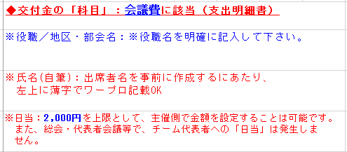
・しっかり押印！
・印影に擦れが無く
※朱肉を用意
・印鑑を忘れた場合は、サイン(自筆)OK
11 |  |  |  |  |  | ¥21,000
12
13
14
15 |  |  |  |  |  | ¥21,000

❷役員日当【会議用】（日当＋交通費+宿泊費)
【①日 当)】
小計額： 円
【④or⑤交通費 + ⑥宿泊費)】
小計額： 円
⑦ 合計額： 円
会議名： |  |  |  |  |  |  |  |  | 領収書№
開 催 日 ： ２０２ 年 月 日（ ） 開催場所 ：

№ | 役職 / 地区・ 委員会・部会名等 | 氏 名（自筆） | ①日 当 ※以下 ◆1:参照 | ②居住地 | ③移動距離 往復km 「YAHOO⇒マップ」で算出 ※距離は四捨五入しない ※以下◆3:参照 | ④交通費 40km～100km未満 ※以下◆2:参照対象の交通費金額を記入 | ⑤交通費 100km以上 （往復km-40km×37円） ※100円単位に 四捨五入 | ⑥宿泊費 ・札幌以外 10,000円 ・札幌市内 12,000円 | ⑦合計額 ①日当＋④or⑤交通費＋⑥宿泊費 ＝支払額 | 受領印 | 体 温
1
2
3
4
5
6
7
8
9
10
合 計
 | ◆１：①会議等は、「会議費」へ計上、⑦「旅費交通費」に計上
 | ◆２：加算交通費支払額 ア 40㎞以上60㎞未満 【500円】、イ 60㎞以上80㎞未満 【1,000円】、ウ 80㎞以上100㎞未満【1,500円】
 | ◆３：【Yahoo⇒マップ⇒ルート⇒自動車を検索⇒距離算出「おすすめ」】距離を算出していただき、スタート・ゴール（市町村所在地：）から「１００㎞」を超える場合、原則宿泊を認めます。

❷役員日当【大会用】（日当＋交通費+宿泊費)
【①日 当)】
小計額： 円
【⑤交通費 + ⑥宿泊費)】
小計額： 円
【①＋⑤＋⑥)】
合計額： 円
大会名： |  |  |  |  |  |  |  |  |  | 領収書№
開 催 日 ： ２０２ 年 月 日（ ） 開催場所 ：

№ | 役職 / 地区・ 委員会・部会名等 | 氏 名（自筆） | ①日 当 ※以下 ◆1:参照 | ②居住地 | ③移動距離 往復km 「YAHOO⇒マップ」で算出 ※距離は四捨五入しない ※以下◆3:参照 | ④交通費 40km以上～100km未満 ※以下◆2:参照対象の交通費金額を記入 | ⑤交通費 100km以上 （往復km-40km×37円） ※100円単位に 四捨五入 | ⑥宿泊費 ・札幌以外 10,000円 ・札幌市内 12,000円 | ⑦合計額 ①日当＋④or⑤交通費＋⑥宿泊費 ＝支払額 | 受領印 | 体 温
1
2
3
4
5
6
7
8
9
10
合 計
 | ◆１：①・⑦「旅費交通費」に計上
 | ◆２：加算交通費支払額 ア 40㎞以上60㎞未満 【500円】、イ 60㎞以上80㎞未満【1,000円】、ウ 80㎞以上100㎞未満【1,500円】
 | ◆３：【YAHOO⇒マップ⇒ルート⇒自動車を検索⇒距離算出「おすすめ」】距離を算出していただき、スタート・ゴール（市町村所在地）から[片道50㎞」を超える場合、原則宿泊を認めます。

②役員日当（日当＋交通費+宿泊費)記入例
【役 員：①日 当)】
小計額： 12,000円
【役 員：②交通費 ＋③宿泊費)】
小計額： 36,900円
【①＋②＋③)】
合計額： 48,900円
 | 【記入例】
会議・大会名： |  | 【U12夏季】〇〇 | 第43回ミニバス夏季交歓大会札幌予選 |  |  |  |  |  | 領収書№
開 催 日 ：２０２３年 ５月８日（土） 開催場所 ： 北海きたえーる |  |  |  |  |  |  |  |  |  |  |  | ◆「科目」：旅費交通費に該当（支出明細書）

萩 原 一 郎
梅 野 二 郎
№ | 役職 / 地区・部会名 | 氏 名 （自筆） | ①日 当 ※以下◆1:参照 | ②居住地 | ③移動距離 往復km 「YAHOOマップ」で算出 ※距離は四捨五入しない ※以下◆3:参照 | ④交通費 40km～100km未満 ※以下◆2:参照対象の交通費金額を記入 | ⑤交通費 100km以上 （往復km-40km×37円） ※100円単位に 四捨五入 | ⑥宿泊費 ・札幌以外 10,000円 ・札幌市内 12,000円 | ⑦合計額 ①日当＋④or⑤交通費＋⑥宿泊費 ＝支払額 | 受領印 | 体 温
1 | 会長 | 萩原一郎 | ¥2,000 | 帯広 | 390km |  | ¥13,000 | ¥12,000 | ¥27,000 | 萩原 | 35.9 |  | ※氏名(自筆)：出席者名を事前に作成するにあたり、 左上に薄字でワープロ記載OK 交通費・宿泊費も事前に算出して、作成することは可能です。
2 | 副会長 | 梅野二郎 | ¥2,000 | 旭川 | 280km |  | ¥8,900 |  | ¥10,900 | 梅野 | 36.2 |  | ・訂正箇所には、二本線を引いて「訂正印」を押すこと。
◇ ◇ ◇ ◇
3 | 〇〇地区 ◇◇事務局長 | ◇◇◇◇ | ¥2,000 | 江別 | 40～60km | ¥500 |  |  | ¥2,500 | ◇◇ | 36.4 |  | ※宿泊費：10,000円を上限とします。 ※政令指定都市 2,000円加算できる ・宿泊先に自宅がある場合は、宿泊費は発生しません。
□ □ □ □
4 | 〇〇地区 □□委員長 | □□□□ | ¥2,000 | 恵庭 | 60～80km | ¥1,000 |  |  | ¥3,000 | □□ | 36.7 |  | ※役員稼働者交通費（車両）算出方法 〇ガソリン代 「1km/37円/往復km」（高速代・駐車料金含む） ◎「Yahooマップ」から算出
✫ ✫ ✫ ✫
5 | 〇〇地区 ✫✫委員 | □□□□ | ¥2,000 | 千歳 | 80～100㎞ | ¥1,500 |  |  | ¥3,500 | ✫✫ | 36.4 | ◎競技会稼働役員の日当（交通費含）は、以下に定める。 ❶ 競技会等の各種事業活動の日当は、原則2,000円（基本交通費含む）とする。ただし、その参加者の移動距離が基本交通費基準を超える場合、❷ア～エに示す交通費加算額を支払うことが出来る。 また、競技会等の各種事業活動が長時間となる場合、その日当は、4,000円を上限とし、その額は、事業の状況を考慮し、決定する。 ❷ 往復移動距離が40㎞以上100㎞（「Yahooマップ」により試算する距離を準用）未満の場合 ア) 40㎞以上60㎞未満 加算交通費支払い額【500円】 イ) 60㎞以上80㎞未満 加算交通費支払い額【1,000円】 ウ) 80㎞以上100㎞未満 加算交通費支払い額【1,500円】 ・アの場合：日当2,000円＋交通費加算額500円＝2,500円」 ・イの場合：日当2,000円＋交通費加算額1,000円＝3,000円」 ・ウの場合：日当2,000円＋交通費加算額1,500円＝3,500円」 居住地と開催地との往復移動距離が100㎞以上の場合、 エ) 100㎞以上【（Yahooマップ：試算往復距離-40㎞）×37円】 「例1」：（片道52.32㎞×2-40㎞）×37=2,294円＋日当2,000円＝4,294円→4,300円 (100円単位に四捨五入) 「例2」：大会に宿泊で行った2日目以降について、移動距離によって以下の交通費を加算する 【宿泊先⇔会場までの往復距離で算出する】 ・ｱ 40㎞未満 日当 2,000円 ・ｲ 40㎞以上60㎞未満 日当2,000円＋交通費加算額 500円＝2,500円」 ・ｳ 60㎞以上80㎞未満 日当2,000円＋交通費加算額1,000円＝3,000円」 ・ｴ 80㎞以上100㎞未満 日当2,000円＋交通費加算額1,500円＝3,500円」 ※ 旅費の算出方法が分からない場合、本協会事務局に確認し清算してください
✫ ✫ ✫ ✫
6 | 〇〇地区 ✫✫委員 | □□□□ | ¥2,000 | 札幌 |  |  |  |  | ¥2,000 | ✫✫ | 36.0
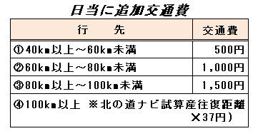
・しっかり押印！
・印影に擦れが無く
※朱肉を用意して下さい
・印鑑を忘れた場合は、サイン(自筆)OKです
7
8
YAHOOマップより、試算往復距離 - 40㎞）×37円で算出
9
※『YAHOOマップ→ルート→自動車・検索「おすすめ」』（試算往復距離ー40㎞）×37円 10円単位に四捨五入して支払う。
10
合 計 |  |  | ¥12,000 |  |  | ¥3,000 | ¥21,900 | ¥12,000 | ¥48,900
 | ◆１：①・⑦「旅費交通費」に計上
 | ◆２：加算交通費支払額 ア 40㎞以上60㎞未満 【500円】、イ 60㎞以上80㎞未満 【1,000円】、ウ 80㎞以上100㎞未満【1,500円】
 | ◆３：【YAHOO⇒マップ⇒ルート⇒自動車を検索⇒距離算出「おすすめ」】距離を算出していただき、スタート・ゴール（市町村所在地）から[片道50㎞」を超える場合、原則宿泊を認めます。

 | ★「7大会」「７大会以外」の大会名等 |  |  |  |  |  |  | (一財)北海道バスケットボール協会
 | ❶ | 【U12夏季】〇〇 | 第43回ミニバス夏季交歓大会 |  |  |  |  | 札幌地区バスケットボール協会
 | ❷ | 【U12全国】〇〇 | 第48回北海道ミニバス大会兼全国予選 |  |  |  |  | 函館地区バスケットボール協会
 |  | 【U12ブロック】〇〇 |  |  |  |  |  | 帯広地区バスケットボール協会
 | ❸ | 【U15選手権】〇〇 | 第3回U15バスケットボール選手権大会 |  |  |  |  | 北見地区バスケットボール協会
 |  | 【U15ブロック】〇〇 |  |  |  |  |  | 釧路地区バスケットボール協会
 | ❹ | 【U15新人】〇〇 | 第5回中学新人大会 |  |  |  |  | 旭川地区バスケットボール協会
 | ❺ | 【U18新人】〇〇 | 第35回北海道高等学校ﾊﾞｽｹｯﾄﾎﾞｰﾙ新人大会 |  |  |  |  | 小樽地区バスケットボール協会
 | ❻ | 【U18選手権】〇〇 | 第75回全国高等学校ﾊﾞｽｹｯﾄﾎﾞｰﾙ選手権大会 |  |  |  |  | 苫小牧地区バスケットボール協会
 | ❼ | 【社会人選手権】〇〇 | 第5回全日本社会人BB選手権大会北海道ブロック予選 |  |  |  |  | 南空知地区バスケットボール協会
 | ① | 《U12》〇〇 |  |  |  |  |  | 室蘭地区バスケットボール協会
 | ② | 《U15》〇〇 |  |  |  |  |  | 北空知地区バスケットボール協会
 | ③ | 《U18》〇〇 |  |  |  |  |  | 名寄地区バスケットボール協会
 | ④ | 《社会人》〇〇 |  |  |  |  |  | 稚内地区バスケットボール協会
 |  |  |  |  |  |  |  | 留萌地区バスケットボール協会
 |  | 〇〇：地区名
 |  | □□：大会名（地区協会の大会名を記入して下さい）

❸審判料 (記入例)
 | 【記入例】
大会名： |  | 【社会人選手権】札幌 |  |  | 審 判 謝 礼 |  | 領収書№
 |  | 第３回北海道社会人選手権札幌ブロック予選
開催日： |  | 202３年 ９月 １４日（土） |  | 大会第 １ 日目 |  | 審判料計(会場別日計）
会場名： |  | ゆうばり文化スポーツセンター |  |  |  | 円

№ | コート№ |  | 氏 名（自筆） |  | ライセンス級 | 金 額 | 受領印
1 | A-1 |  | 堀田 一郎 |  | A | 2,000円 | 堀田
2 | A-1 |  | 坂田 二郎 |  | B | 1,500円 | 坂田
3 | B-1 |  | 森野 三郎 |  | B | 1,500円 | 森野
4 | B-1 |  | 茂呂 四郎 |  | C | 1,000円 | 茂呂
5 | A-2 |  | 坂野 五郎 |  | B | 1,500円 | 坂野
6 | A-2 |  | 須戸 六郎 |  | D | 500円 | 須戸
7 | B-2 |  | 中田 七郎 |  | S | 3,000円 | 中田
8 | B-2 |  | 野々村 八郎 |  | C | 1,000円 | 野々村
9
自筆で記入
・しっかり押印
・陰影に擦れがない
※朱肉を用意
・印鑑を忘れた場合は、サイン（自筆）OK
10
11
12
13
14
◆交付金の「科目」：諸謝金（対象）に該当（支出明細書）
15
16
17
18
19
20
 | 〔審判謝礼額：S級3,000円、A級2,000円、B級1,500円、D級500円、E級500円〕※左記金額は、上限額です。

④審判員_交通費+宿泊費様式 (記入例)
 | 【記入例】
大会名： |  | 【社会人選手権】札幌 |  | _第3回北海道社会人ＢＢ選手権札幌ブロック予選 |  |  |  |  |  | 領収書№
審 判 員 _ 交通費 + 宿泊費
開催日： |  | 202３ 年 １０月 ８日（土） |  |  |  |  |  | 第1日目 |  | 審判員交通費+宿泊費計(会場別日計）
会場名： |  | 北海きたえーる |  |  |  |  |  |  |  | ¥16,100

№ | 役職 / 地区・ 委員会・部会名等 | 氏 名（自筆） | ①居住地 | ②移動距離 往復km 「YAHOOマップ」で算出 ※距離は四捨五入しない ※以下◆3:参照 | ③交通費(1) 40km以上～100km未満 ※以下◆2:参照対象の交通費金額を記入 | ④交通費(2) 100km以上 （往復km-40km×37円）×0.6＝ | ⑤交通費 (1)or(2) ※100円単位に 四捨五入 | ⑥宿泊補助費 10,000円/泊 | ⑦合計額 ⑤＋⑥ ＝支払額 | 受領印 | 体温
1 | HBA 審判委員会GM | 北本 健二 | 江別 | 50km | ¥500 |  | ¥300 |  | ¥300 | 北本 | 35.6
2 | 旭川地区 審判委員長 | 北本 健三 | 旭川 | 274.82km |  | ¥5,213.004 | ¥5,200 | ¥10,000 | ¥15,200 | 北本 | 35.3
3 | 小樽地区 審判委員 | 北本 健吾 | 小樽 | 78km | ¥1,000 |  | ¥600 |  | ¥600 | 北本 | 35.4
4
※『YAHOOマップ→ルート→自動車・検索「おすすめ」』（試算往復距離―0㎞）×37円をかけ60％で算出し100円単位に四捨五入して支払う。
・算出の試算片道距離 小数点第２位をそのまま２倍（往復距離）―40㎞×３７円×60％＝算出額を100円単位に四捨五入する。
【算出例】 片道137.41km×2―40㎞×37円×0.6＝5,213円→5,200円
・しっかり押印！
・印影に擦れが無く
※朱肉を用意
・印鑑を忘れた場合は、サイン(自筆)OK
5
6
7
8
9
10
合 計 |  |  |  |  |  |  | ¥6,100 | ¥10,000 | ¥16,100

 |  | ◆１：①・⑦「旅費交通費」に計上
 |  | ◆２：加算交通費支払額 ア 40㎞以上60㎞未満 【500円】、イ 60㎞以上80㎞未満 【1,000円】、ウ 80㎞以上100㎞未満【1,500円】
 |  | ◆３：【YAHOO⇒マップ⇒ルート⇒自動車を検索⇒距離算出「おすすめ」】距離を算出していただき、スタート・ゴール（市町村所在地：）から「片道5０㎞」を超える場合、原則宿泊を認めます。
 |  | ※『YAHOOマップ⇒ルート⇒自動車・検索「おすすめ」』（試算往復距離(小数点第２位のまま)ー40㎞）×37円×0.６＝算出額を100円単位に四捨五入して支払う。

⑤TO謝礼ﾁｰﾑ単位 (記入例)
 | 【記入例】
大会名：【社会人選手権】札幌 第3回北海道社会人ＢＢ選手権札幌ブロック予選 |  |  |  |  | T O 謝 礼 |  | 領収書№
年月日：２０２３ 年 ６月 20日（ 土 ） |  |  |  |  | 大会第 １日目 | TO謝礼計(会場別日計） |  |  | ■交付金の「科目」：諸謝金(対象)に該当（支出明細書）
会場名： 北海きたえーるアリーナ |  |  |  |  | ゲーム数計： ２ゲーム（@ 6,000円） | 12,000円 |  |  | ◎金額及び記入方法について

№ |  | チーム・団体名 | 役職名 | 代表者名（自筆） | 住 所 | ゲーム数 | TO謝礼) | 受領印 | ※ＴＯ謝礼(1ゲーム)： 6,000円を上限としますが、 大会主催者側で「謝礼額」を決定してよい
1 |  | 北海道〇〇高等学校 バスケットボール男子 | 顧問 | 坂本 一郎 | 札幌市豊平区豊平5条１１丁目１－１ | 2 | 12,000円 | 坂本 | ※チーム・団体名： 登録チーム名（男子及び女子） 〇〇学校バスケットボール部（男子及び女子）
2 |  |  |  |  |  |  |  |  | ※役職名： 顧問、監督、コーチ、引率者、 チーム代表者、チームマネージャ 等を記入して下さい
・しっかり押印！
・印影に擦れが無く
※朱肉を用意
・印鑑を忘れた場合は、サイン(自筆)OK
3 |  |  |  |  |  |  |  |  | ※氏名： 自筆でフルネーム、必ず「押印」すること
4 |  |  |  |  |  |  |  |  | ※住所： 氏名記載者の現住所を記入して下さい
5
6

⑥TO謝礼２(記入例)
 | 記入例 |  |  |  |  |  | TO謝礼の記入方法
領 収 証 |  |  |  |  |  | 領収書№
〇〇地区バスケットボール協会 |  |  |  | 様 |  |  | ◆交付金の「科目」：諸謝金(対象)に該当（支出明細書）
 |  |  |  |  |  |  | ◎金額及び記入方法について
 | ￥１２，０００‐
 | 但し、大会名： |  | 【社会人選手権】札幌 |  |  |  | ※ＴＯ謝礼(1ゲーム)： 6,000円を上限としますが、
 |  |  | 第3回北海道社会人ＢＢ選手権札幌ブロック予選
 | ＴＯ謝礼として（@ ６，０００ 円 × ２ゲーム） |  |  |  |  |  | 大会主催者側で「謝礼額」を決定してよい
 | 上記正に領収しました
 | ２０２３ 年 ５月 ８日
 | チーム・団体名： 札幌新川高校（女子） |  |  |  |  |  | ※チーム・団体名： 登録チーム名（男子及び女子） 〇〇学校バスケットボール部（男子及び女子）
 | 役 職 名： | コーチ |  |  |  |  | ※役職名： 顧問、監督、コーチ、引率者、 チーム代表者、チームマネージャ 等
 | 氏 名（自筆）： |  | 森 岡 太 郎 |  | 森岡 |  | ※氏名： 自筆でフルネーム、必ず「押印」すること
 | 住 所： | 札幌市北区新川５条８丁目１－１ |  |  |  |  | ※住所： 氏名記載者の現住所を記入して下さい
・しっかり押印！
・印影に擦れが無く
※朱肉を用意
・印鑑を忘れた場合は、サイン(自筆)OK

⑦コート設営費(記入例)
領 収 証 |  |  |  |  |  | 領収書№ | 【コート設営費：記入方法について】
〇〇地区バスケットボール協会 |  |  |  | 様
 |  |  |  |  |  |  | ◆交付金の「科目」：諸謝金(対象)に該当（支出明細書）
 | ￥ | 20,000 |  |  |  |  | ◎金額及び記入方法について
 | 但し、大会名： |  | 【社会人選手権】札幌
 |  |  | 第3回北海道社会人ＢＢ選手権札幌ブロック予選 |  |  |  | ※コート設営費： ラインが引いてない場合：10,000円を上限として
 |  | （会場名） | 札幌新川高等学校 |  |  |  | ラインが引いてある場合：5,000円を上限として
 | コート設営費として（@10，000 円× 2コート分）
 | 上記正に領収しました |  |  |  |  |  | ※チーム・団体名： 登録チーム名（男子及び女子） 〇〇学校バスケットボール部（男子及び女子）
 | ２０２３ 年 ５月 ８日 |  |  |  |  |  | ※役職名： 顧問、監督、コーチ、引率者、 チーム代表者、チームマネージャ 等
 | チーム・団体名： 札幌新川高校（女子） |  |  |  |  |  | ※氏名： 自筆でフルネーム、必ず「押印」すること
 | 役 職 名： | コーチ |  |  |  |  | ※住所： 氏名記載者の現住所で記入して下さい
 | 氏 名(自筆)： |  | 森 岡 一 郎 |  | 森岡
 | 住 所： | 札幌市北区新川５条８丁目１－１

・しっかり押印！
・印影に擦れが無く
※朱肉を用意
・印鑑を忘れた場合は、サイン(自筆)OK

⑧学校体育館使用料(記入例)
領 収 証 |  |  |  |  |  | 領収書№ | 【学校体育館使用料：記入方法について】
〇〇地区バスケットボール協会 |  |  |  | 様
 |  |  |  |  |  |  | ◆交付金の「科目」：諸謝金(対象)に該当（支出明細書）
 | ￥ | 10,000 |  |  |  |  | ◎金額及び記入方法について
 | 但し、大会名： |  | 【社会人選手権】〇〇
 |  |  | 第3回北海道社会人ＢＢ選手権札幌ブロック予選 |  |  |  | ※学校体育館使用料： 1コート・1日/10,000円を上限としますが
 |  | （会場名） | 札幌新川高等学校 |  |  |  | 大会主催者側で「使用料」を決定してよい
 | 学校体育館使用謝礼 として（@１０，０００円× １コート） |  |  |  |  |  | ◎学校体育館使用料金の領収書が、学校から発行される場合は、「賃貸料」に計上します。
 | 上記正に領収しました
 | ２０２３ 年 ５月 ８日 |  |  |  |  |  | ※チーム・団体名： 登録チーム名（男子及び女子） 〇〇学校バスケットボール部（男子及び女子）
 | チーム・団体名： 札幌新川高校（女子） |  |  |  |  |  | ※役職名： 顧問、監督、コーチ、引率者、 チーム代表者、チームマネージャ 等
 | 役 職 名： | コーチ |  |  |  |  | ※氏名： 自筆でフルネーム、必ず「押印」すること
野々村
 | 氏 名（自筆）： |  | 森 岡 太 郎 |  | 森岡 |  | ※住所： 氏名記載者の現住所で記入して下さい
 | 住 所： | 札幌市北区新川５条８丁目１－１
・しっかり押印！
・印影に擦れが無く
※朱肉を用意
・印鑑を忘れた場合は、サイン(自筆)OK

⑨ＰＴ謝礼(記入例)
 |  | 記入例
大会名： |  | 【U12夏季】札幌 |  |  | ＰＴ謝礼 |  | 領収書№
 |  | 第43回ミニバス夏季交歓大会札幌予選
開催年月日： |  | ２０２３ 年 ６月 １９日（日） |  | 大会第 １ 日目 |  | ＰＴ謝礼金額
会 場 名： |  | 北海きたえーる |  |  |  | ５，０００円
 |  |  |  |  |  |  |  | ※氏名： 自筆でフルネーム、必ず「押印」すること
№ | 所属／委員会名 | 名 前（自筆） | 住 所 |  | 稼働時間 | 謝礼金額 | 受領印 | ※住所： 氏名記載者の現住所で記入して下さい
1 | ｽﾎﾟｰﾂ医科学委員会 | 森 本 太 郎 | 札幌市中央区南7条西15丁目５－５ |  | 8:00～ 14:00 | 2,500円 | 森本
2 | 平岸整形外科医院 | 森 本 洋 子 | 札幌市豊平区平岸３条６丁目５－６ |  | 13:00～ 20:00 | 2,500円 | 森本
・しっかり押印！
・印影に擦れが無く
※朱肉を用意
・印鑑を忘れた場合は、サイン(自筆)OK
3
4

⑩学校施設使用料 (記入例)
 | 記入例
領 収 証 |  |  |  |  |  | 領収書№
〇〇地区バスケットボール協会 |  |  |  | 様

 | ￥ ３，０００‐
 | 但し、会議・大会名： U15新人戦大会の組合せ会議、実行委員会
 | 学校施設（札幌市平岸中学校応接室）使用料 として
 | 上記正に領収しました
 | ２０２３年 ３月 １５日
 | 組 織 名： | U15部会
 | 役 職 名： | 部会長
 | 氏 名（自筆）： |  | 秀 島 太 郎 |  | 秀島
 | 住 所： | 札幌市豊平区中平岸５条８丁目１－１
・しっかり押印！
・印影に擦れが無く
※朱肉を用意
・印鑑を忘れた場合は、サイン(自筆)OK
 | ※「会議費」に計上してください。

